상품제안서
리큐엠 15W 고속무선충전 보조배터리 | 상품코드: F19288

 |  |  |  |  |  |  | 02-412-0044 | www.easy1.co.kr
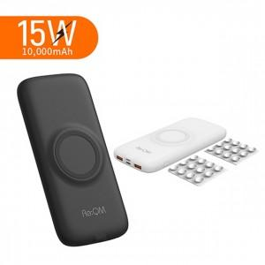

【상세/제작정보】 | 거치와 충전을 동시에 흡착 거치형 무선 충전 보조배터리

【인쇄/포장옵션】 | 레이저, 풀칼라 / 포장지포장

【공급단가】 | 수량 | 50~ | 100~ | 500~ | 1,000~ | 2,000~
*VAT별도 | 단가 | 28,160원 | 27,500원 | 27,060원 | 26,400원 | 25,300원

【상품 URL】 | http://www.easy1.co.kr/src/goods_detail.php?gdno=19288

